Пример
Файл скачан с сайта excel2.ru >>>
Перейти к статье >>>
Поиск решения MS EXCEL. Экстремум функции с несколькими переменными. Граничные условия заданы уравнениями
Найти максимум функции
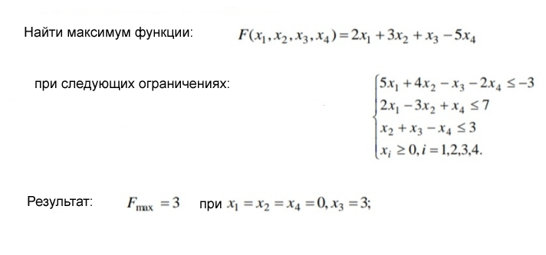
Функция
F(x1, x2, x3, x4) = 2*x1+3*x2+x3-5*x4

Ограничения
5*x1+4*x2-x3-2*x4<=-3 |  | ограничение1
2*x1-3*x2+x4<=7 |  | ограничение2
x2+x3-x4<=3 |  | ограничение3
xi>=0, i=1,2,3,4 |  | ограничение4 | это ограничение будет введено в окне поиска решения

РЕШЕНИЕ
1. Записываем функцию |  | F(x1, x2, x3, x4) | 3 | Результат (целевая ячейка)

 | Переменные | коэффициент | значение переменной
 | x1 | 2 | 0
 | x2 | 3 | 0
 | x3 | 1 | 3
 | x4 | -5 | 0

2. Записываем ограничения
Таблица коэффициентов |  | ограничение1 | ограничение2 | ограничение3
 | x1 | 5 | 2 | 0
 | x2 | 4 | -3 | 1
 | x3 | -1 | 0 | 1
 | x4 | -2 | 1 | -1

 | Сумма | -3 | 0 | 3

3. Заполняем окно Поиска решения (линейная задача) и запускаем его

4. В красной ячейке будет выведен максимум функции F
В зеленых - Значения x при которых достигается максимум функции

